Задача1
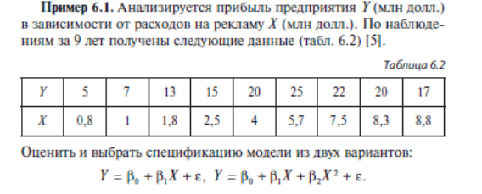

№ | 1 | 2 | 3 | 4 | 5 | 6 | 7 | 8 | 9
Y | 5 | 7 | 13 | 15 | 20 | 25 | 22 | 20 | 17
X | 0.8 | 1 | 1.8 | 2.5 | 4 | 5.7 | 7.5 | 8.3 | 8.8

первая модель
линейная
1.590621736 | 8.8598757627
0.52744821831 | 2.8469177397
0.56506617473 | 4.7426039374
9.0944023971 | 7
204.55395525 | 157.44604475

вторая модель

степень 2
№ | Y | X | Х^2
1 | 5 | 0.8 | 0.64
2 | 7 | 1 | 1
3 | 13 | 1.8 | 3.24
4 | 15 | 2.5 | 6.25
5 | 20 | 4 | 16
6 | 25 | 5.7 | 32.49
7 | 22 | 7.5 | 56.25
8 | 20 | 8.3 | 68.89
9 | 17 | 8.8 | 77.44

-0.72210334468 | 8.4706537771 | -0.9865461798
0.056279894487 | 0.54676063762 | 0.95991899427
0.98470550059 | 0.96060820884 | #N/A
193.14895003 | 6 | #N/A
356.46339121 | 5.5366087853 | #N/A

1 | количество х в линейной модели

Тест Рамсея
RESET
помогает понять правильно ли выбрали спецификацию модели

Наблюдаемое значение
164.62362632 | > | 5.9873776073

Спецификация требует рассмотрения

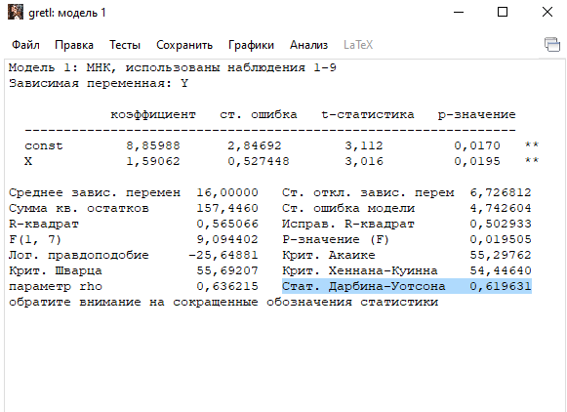

Автокорреляция не опровергается

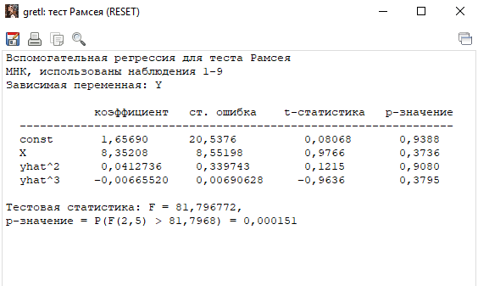

P < 0,05
на уровне 5-ти % значимости модель требует дальнейшего уточнения

логорифмирование не привело к успеху

Задача 2
Выпуск Y, трудозатраты L и капиталовложения К 15 фирм некоторой отрасли

Фирма | Y | L | K | ln (Y) | Ln(L) | Ln(K) | D | Yрег
1 | 2 | 3 | 4 | 5 | 6 | 7
1 | 2350 | 2334 | 1570 | 7.762 | 7.755 | 7.359 | 0.000 | 2343.0408531
2 | 2470 | 2425 | 1850 | 7.812 | 7.794 | 7.523 | 0.000 | 2484.1573225
3 | 2110 | 2230 | 1150 | 7.654 | 7.710 | 7.048 | 0.000 | 2134.4528018
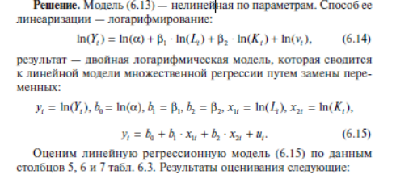
4 | 2560 | 2463 | 1940 | 7.848 | 7.809 | 7.570 | 0.000 | 2534.003954
5 | 2650 | 2565 | 2450 | 7.882 | 7.850 | 7.804 | 0.000 | 2728.9254983
6 | 2240 | 2278 | 1340 | 7.714 | 7.731 | 7.200 | 0.000 | 2232.8744684
7 | 2430 | 2380 | 1700 | 7.796 | 7.775 | 7.438 | 0.000 | 2411.9618442
8 | 2530 | 2437 | 1860 | 7.836 | 7.799 | 7.528 | 0.000 | 2494.9527978
9 | 2550 | 2446 | 1880 | 7.844 | 7.802 | 7.539 | 0.000 | 2506.4431404
10 | 2450 | 2403 | 1790 | 7.804 | 7.784 | 7.490 | 0.000 | 2452.8381135
11 | 2290 | 2301 | 1480 | 7.736 | 7.741 | 7.300 | 0.000 | 2293.5389029
12 | 2160 | 2253 | 1240 | 7.678 | 7.720 | 7.123 | 0.000 | 2182.064299
13 | 2400 | 2367 | 1660 | 7.783 | 7.769 | 7.415 | 0.000 | 2391.6953381
14 | 2490 | 2430 | 1850 | 7.820 | 7.796 | 7.523 | 0.000 | 2487.5178179
15 | 2590 | 2470 | 2000 | 7.859 | 7.812 | 7.601 | 1.000 | 2554.5060079

Х2 | Х1 | А0
0.20340467223 | 0.65632614103 | 1.1723526923 | 3.2295819201
0.13956362837 | 0.71473390105 | 4.5314112174
0.96883216988 | 0.012851703482 | #N/A
170.96400082 | 11 | #N/A
0.056474976878 | 0.0018168291063 | #N/A

Проверка на адекватность

-1.1922763188 | 373.08377475 | 2156.2243037 | -17124.442066
6.660408657 | 67.176879299 | 344.02654591 | 2181.1274754
0.99877996854 | 6.1859765592 | #N/A | #N/A
3001.7203059 | 11 | #N/A | #N/A
344594.24318 | 420.9293659 | #N/A | #N/A

стьюдент

2.2009851601

Вероятность
0.05

нижняя
2539.8465472
верхняя
2569.1654685

Наблюдаемое не попало, модель неадекватна

Задача 3
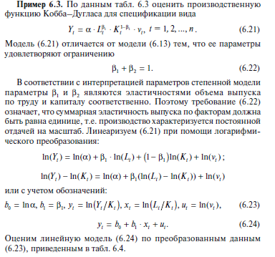

Фирма | Y | L | K | ln (Y/K) | Ln(L/K)
1 | 2 | 3 | 4 | 5 | 6
1 | 2350 | 2334 | 1570 | 0.403 | 0.397
2 | 2470 | 2425 | 1850 | 0.289 | 0.271
3 | 2110 | 2230 | 1150 | 0.607 | 0.662
4 | 2560 | 2463 | 1940 | 0.277 | 0.239
5 | 2650 | 2565 | 2450 | 0.078 | 0.046
6 | 2240 | 2278 | 1340 | 0.514 | 0.531
7 | 2430 | 2380 | 1700 | 0.357 | 0.336
8 | 2530 | 2437 | 1860 | 0.308 | 0.270
9 | 2550 | 2446 | 1880 | 0.305 | 0.263
10 | 2450 | 2403 | 1790 | 0.314 | 0.295
11 | 2290 | 2301 | 1480 | 0.437 | 0.441
12 | 2160 | 2253 | 1240 | 0.555 | 0.597
13 | 2400 | 2367 | 1660 | 0.369 | 0.355
14 | 2490 | 2430 | 1850 | 0.297 | 0.273
15 | 2590 | 2470 | 2000 | 0.259 | 0.211

0.82507268929 | 0.072630687531
0.02072439064 | 0.0078425324938
0.99186467529 | 0.012349361505
1584.969407 | 13
0.24171850076 | 0.0019825874847

1.075
0.175
0.825
y = 1,075*L^0,825*K^0,175

